粉砕工程フロー図
PCV-12
OE-22
露点計

系内酸素
濃度計

ﾚｼｰﾊﾞｰﾀﾝｸ
HT-92

PiC-10
PA-10
Z
排風機
HB-20
PIC-10
〔10〕

PCV-10
OCV-22
ﾊﾞｸﾞﾌｨﾙﾀｰ
HF-14

ﾀﾞｽﾄﾌｨﾙﾀｰ
HF-15

〔5〕
ｱｰﾁﾌﾗｯｸｽ
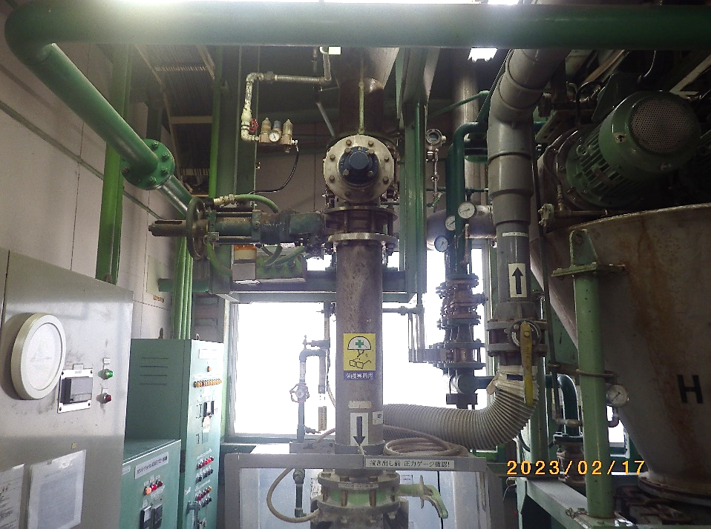
製品抜出バタ弁

〔1〕

製品ﾎｯﾊﾟｰ
HT-94
ﾌｨｰﾄﾞﾎｯﾊﾟｰ
HT-110
ｻｲﾚﾝｻｰ

ﾙｰﾂﾌﾞﾛｱｰ
HA-09

PIC-1
ｽｸﾘｭｰﾌｨｰﾀﾞｰ
HZ-26

①

〔9〕
〔8〕
WﾀﾞﾝﾊﾟｰR/V
HZ-19
〔4〕
〔3〕
②
Z
PIC-1
微粉砕機
HH-01
〔2〕

PCV-1
ﾁｬｰｼﾞﾎｯﾊﾟｰ
Z
〔6〕
供給ｽｸﾘｭｰ
HL-151

⑮
窒素ｺﾝﾌﾟﾚｯｻｰ
HA-10

〔7〕

⑬

⑭
⑯

写真
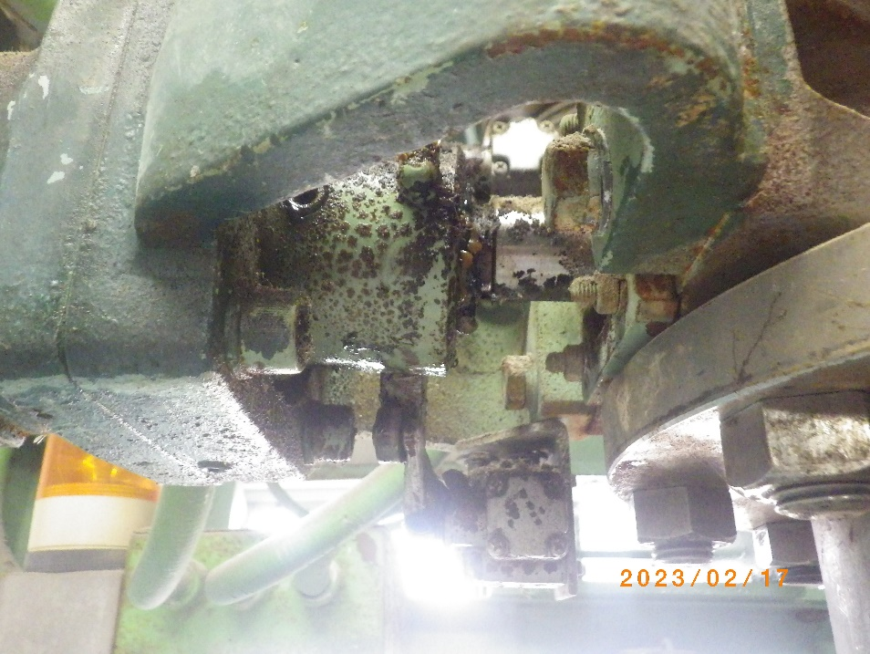
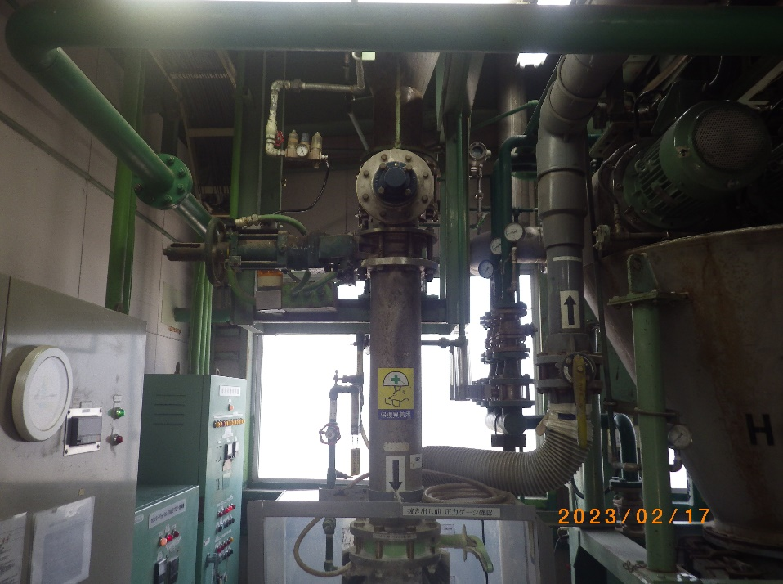
製品抜出バタ弁
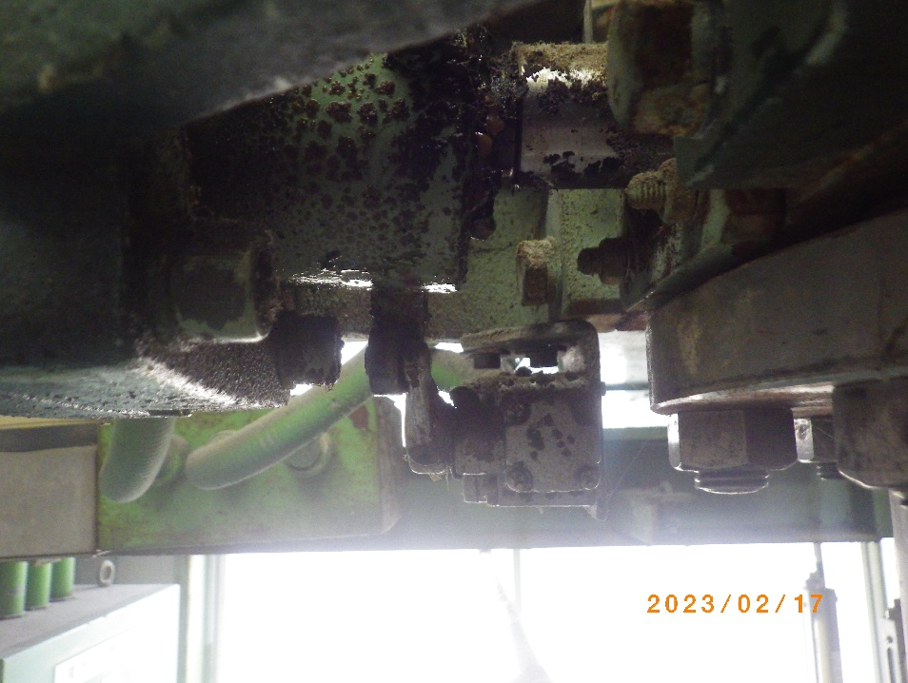
東側側面方向から
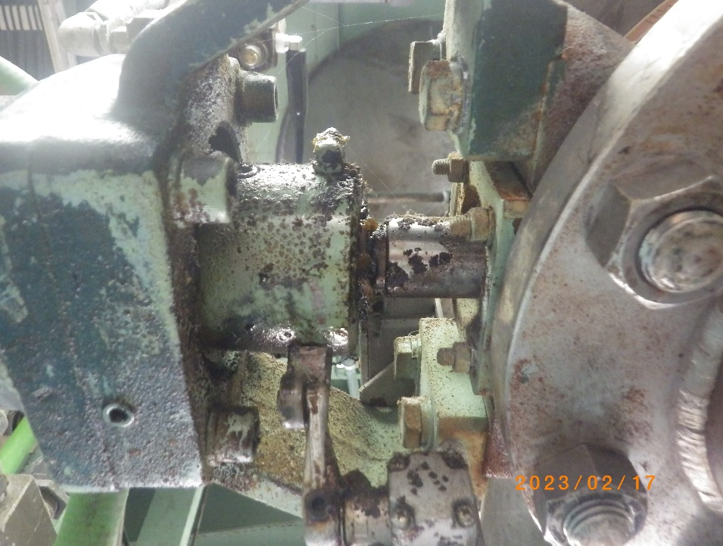
下方向から

